student
P(D) |  |  |  |  |  | P(I)
 | d0 | d1 |  |  |  |  | i0 | i1
 | 0.6 | 0.4 |  |  |  |  | 0.7 | 0.3

P(G | I, D) |  |  |  |  |  | P(S|I)
 |  | g1 | g2 | g3 |  |  |  | s0 | s1
 | i0, d0 | 0.3 | 0.4 | 0.3 |  |  | i0 | 0.95 | 0.05
 | i0, d1 | 0.05 | 0.25 | 0.7 |  |  | i1 | 0.2 | 0.8
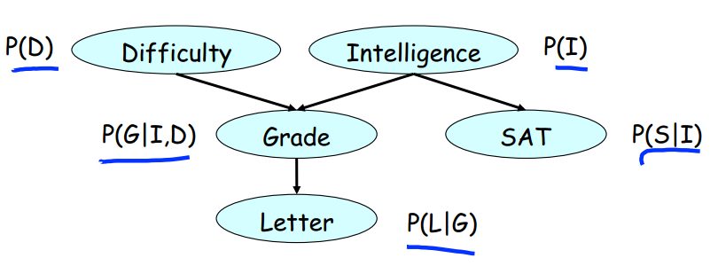
 | i1, d0 | 0.9 | 0.08 | 0.02
 | i1, d1 | 0.5 | 0.3 | 0.2

P(L | G)
 |  | l0 | l1
 | g1 | 0.1 | 0.9
 | g2 | 0.4 | 0.6
 | g3 | 0.99 | 0.01

P(G, D | I)
 |  | g1, d0 | g1, d1 | g2, d0 | g2, d1 | g3, d0 | g3, d1
 | i0 | 0.18 | 0.02 | 0.24 | 0.1 | 0.18 | 0.28
 | i1 | 0.54 | 0.2 | 0.048 | 0.12 | 0.012 | 0.08

P(G, D, I)
 | g1, d0, i0 | g1, d1, i0 | g2, d0, i0 | g2, d1, i0 | g3, d0, i0 | g3, d1, i0 | g1, d0, i1 | g1, d1, i1 | g2, d0, i1 | g2, d1, i1 | g3, d0, i1 | g3, d1, i1
 | 0.126 | 0.014 | 0.168 | 0.07 | 0.126 | 0.196 | 0.162 | 0.06 | 0.0144 | 0.036 | 0.0036 | 0.024

P(L, G, D | I) = P(G, D | I) P(L | G)
 |  | g1, d0, l0 | g1, d1, l0 | g2, d0, l0 | g2, d1, l0 | g3, d0, l0 | g3, d1, l0 | g1, d0, l1 | g1, d1, l1 | g2, d0, l1 | g2, d1, l1 | g3, d0, l1 | g3, d1, l1
 | i0 | 0.018 | 0.002 | 0.096 | 0.04 | 0.1782 | 0.2772 | 0.162 | 0.018 | 0.144 | 0.06 | 0.0018 | 0.0028
 | i1 | 0.054 | 0.02 | 0.0192 | 0.048 | 0.01188 | 0.0792 | 0.486 | 0.18 | 0.0288 | 0.072 | 0.00012 | 0.0008

P(L | I) = sum_GD P(L, G, D | I)
 |  | l0 | l1
 | i0 | 0.6114 | 0.3886
 | i1 | 0.23228 | 0.76772

P(G) | g1 | g2 | g3
 | 0.4375 | 0.2575 | 0.305

P(D, G) = sum_I P(G, D, I)
 | g1, d0 | g1, d1 | g2, d0 | g2, d1 | g3, d0 | g3, d1
 | 0.288 | 0.074 | 0.1824 | 0.106 | 0.1296 | 0.22

P(D | G) = P(D, G) / P(G)
 | d0 | d1
g1 | 0.7955801105 | 0.2044198895
g2 | 0.63245492372 | 0.36754507628
g3 | 0.37070938215 | 0.62929061785

P(I, S, G) |  |  |  |  |  | P(S, G | i0) |  |  |  |  |  | P(S | i0)
 | I | S | G | Prob |  |  | S | G | Prob1 | Prob2 |  |  | s0 | 0.95
 | i0 | s0 | g1 | 0.114 |  |  | s0 | g1 | 0.19 | 0.19 |  |  | s1 | 0.05
 | i0 | s0 | g2 | 0.1938 |  |  | s0 | g2 | 0.323 | 0.323
 | i0 | s0 | g3 | 0.2622 |  |  | s0 | g3 | 0.437 | 0.437 |  | P(G | i0)
 | i0 | s1 | g1 | 0.006 |  |  | s1 | g1 | 0.01 | 0.01 |  |  | g1 | 0.2
 | i0 | s1 | g2 | 0.0102 |  |  | s1 | g2 | 0.017 | 0.017 |  |  | g2 | 0.34
 | i0 | s1 | g3 | 0.0138 |  |  | s1 | g3 | 0.023 | 0.023 |  |  | g3 | 0.46
 | i1 | s0 | g1 | 0.252
 | i1 | s0 | g2 | 0.0224
 | i1 | s0 | g3 | 0.0056
 | i1 | s1 | g1 | 0.108
 | i1 | s1 | g2 | 0.0096
 | i1 | s1 | g3 | 0.0024

